List1
Naziv | Broj agregata | Vrsta elektrane | Tip agregata | Instalirana snaga | Pmax, mw | Tehnički minimum MW | Ukupna zapremina akumulacije, mil m3 ili hm3 | Korisna zapremina akumulacije hm3 | Instalisani protok (m3/s) | Energetska vrijednost akumulacije GWh | Maksimalni pad | Prosječni | Minimalni | eta tr | eta tr*eta gr*etar tams | eta gen | Količina vode za 1kwh (m3/s) | Energija od 1 m3 vode | Srednja godišnja proizvodnja | Vrijeme godišnjeg rada | Godišnja proizvodnja na pragu ,GWH | Snaga na pragu HE | Srednja godišnja proizvodnja | Srednja višegodišnja proizvodnja | Srednji godišnji dotok m3/s
Trebinje I | 3 | PA | Francis | 2x54+1x63 | 171 | 2X26+1X28 | 1100 | 1074.6 | 3x70 | 1010.7 | 103.5 | 86.5 | 1i 2 - 54,5, 3 - 55,5 |  |  |  | 8.33-4.00 | 0.12 - 0.25 | 370-420 |  |  |  | 370-420 | 410 | 71
Dubrovnik | 2 | DA | Francis | 1X108+1X126 | 126 | 2x55 | 15.74 | 9.36 |  | 6.037 | 295 | 270 | 292 |  |  |  |  |  | 1168 |  |  |  | 1168 |  | 82.9
Čapljina | 2 | RHE | Francis reverzibilna | 2x220 | 440 | 2x140 | 7.23 | 6.47 |  | 3.4 | 228.5 | 224 | 221 |  |  |  | 1,92-1,82 | 0,52-0,55 | 400 |  |  |  | 400
Višegrad | 3 |  | Kaplan | 3x105 | 315 | 3x70 | 161 |  | 800 (267 po agr) |  |  |  |  | 0.94 |  |  |  |  | 1010 |  |  |  | 1010 |  | 342
Mostar | 3 | PA | Kaplan | 3x24 | 72 | 3x12 | 10.9 | 6.4 | 120x3 | 0.4 | 24 | 21.7 | 15 | 0.935 | 0.91 | 0.9786 | 20m3 | 0.05 |  |  |  |  |  |  | 197.4
Mostarsko blato | 2 |  | Vertikalna Francis | 2x30 | 60 | 2x10 | 1.6 |  | 40 | 0.4 | 181 | 177.7 | 173.5 | 0.9564 |  |  | 2,4 m3 | 0,416kWH | 167 Gwh |  |  |  | 167 Gwh |  | 14
Peć -Mlini | 2 |  | Francis | 2x15,3 | 30.6 | 2x4,8 | 0.8 |  | 2x15 | 0.205 | 115 | 111 | 102 | 0.952 | 0.9296 | 0.9841 | 3.6 | 0.277 |  |  |  |  | 82 |  | 197
Rama | 2 | DA | Francis | 1x80+1X90 | 170 | 2x55 | 487 | 466 | 64 | 303 | 312.5 | 285 | 266 |  |  |  |  |  | 650 |  |  | 159,4 MW | 650 |  | 34
Ustiprača | 2 |  | Francis, protočna, akumulaciono - diverziona | 2x3,74 | 6.9 | 2x1,2 |  |  | 14 |  | 49 | 43.68 |  | 0.908 | 0.863 | 0.96
HE "Jablanica" | 6 | DA | Francis, derivacijsko akumulacijska | 6x30 | 180 | 6x12 | 318 | 288 | 207 | 60 | 110 | 99 | 66.92 |  |  |  | 4.04 | 0.23 |  |  | 689.2
HE "Grabovica" | 2 | PA | Kaplan, pribranska akumulacijska | 2x57 | 114 | 2x25 | 19.77 | 5.43 | 190x2 | 0.4 | 36.66 | 34 | 30.94 |  |  |  | 12.53 | 0.0798 |  |  | 272.4
HE "Salakovac | 3 | PA | Kaplan | 3x70 | 210 | 3x35 | 68 | 15.6 | 3x180 | 1.6 | 44 | 42 | 38.95 |  |  |  | 10.14 | 0.099 |  |  | 400.1
Jajce I |  | DP | Francis | 2x30 | 60 | 2x17 |  | 4.2 | 74.1 | 0.51 | 98 | 98.4 | 88.4 |  | 0.9 |  | 4.2 | 0.23 | 220 |  |  |  |  |  | 44.2
Jajce II |  | DP | Francis | 3x10 | 30 | 3x3,5 |  | 1.3 | 79.8 | 0.13 | 49 | 46 | 39 |  |  |  |  |  |  |  |  |  |  |  | 67
Bočac |  | PA | Francis | 2x55 | 110 | 2x32 |  | 43 |  |  | 54 | 52
Dub | 2 |  |  | 2x4,7 | 9.4 | 1x1,9
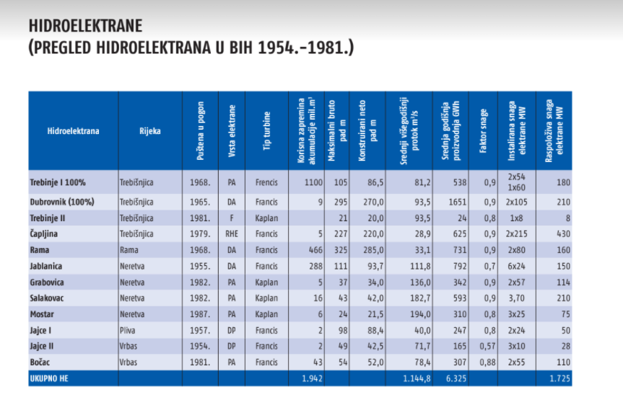
 |  | DA | derivacijsko akumulacijska |  |  |  |  |  |  | 1386.782
 |  | PA | Pribranska akumulacija
 |  | RHE | reverzibilna
 |  | DP
 |  | F

mhe "UNA | 4 |  | Kaplan,protočna derivacijska |  |  | 700kw |  |  | 4x22 |  |  |  |  |  |  |  | 33.7 | 0.03 |  | 4x7000 | 48500 MWh
mhe Bihač | 1 |  | Prepelarna, protočna derivacijska |  |  | 30 |  |  | 9 |  |  |  |  |  |  |  | 70.43 | 70.43 |  | 1x8000 | 600
mrhe Krušnica | 2 |  | K-horizon,protočna deriv |  |  | 30 |  |  | 2x4,5 |  |  |  |  |  |  |  | 202.5 | 202.5 |  | 2x5000 | 1600
mhe Modrac | 1 |  | Kaplan |  |  | 300 |  |  | 15 |  |  |  |  |  |  |  |  |  |  |  | 11980
mhe Snježnica | 2 |  | Francis |  |  | 122+66 |  |  | 0,6+0,35 |  |  |  |  |  |  |  |  |  |  |  | 1000
mhe Bogatići | 2 |  |  |  |  |  |  |  | 4.7 |  |  |  |  |  |  |  |  |  |  |  | 10920
mhe Osanica | 2 |  | Francis, tlačno protočno postr |  |  | 170 |  |  | 1.75 |  |  |  |  |  |  |  |  |  |  |  | 4750

Sheet1
Naziv | Broj agregata | Tip agregata | Instalisana snaga (MW) | Instalisani protok (m3/s) | Tehnički minimum (GWh) | Godišnja proizvodnja na pragu ,GWH | Vrijeme godišnjeg rada | Godišnja proizvodnja na pragu ,GWH 70% vjerov dotoka | Snaga na pragu HE | Srednja godišnja proizvodnja | Srednja višegodišnja proizvodnja |  | Količina vode za 1kwh (m3/s) | Energija od 1 m3 vode | Srednji godišnji dotok m3/s | Srednji višegodišnji protok | Utrošak vode (m3/kwh) | Ukupna Zapremaina akumulacije (miliona m3 | Korisna | Energetska vrijednost akumulacije GWh | Maksimalni pad | Prosječni | Minimalni | eta tr | eta tr*eta gr*etar tams | eta gen | Capacity factor - iskoristivost snage | Korisnost ukupna
Trebinje I | 3 | Francis | 2x54+1x6 | 3x70 | 1 i 2 - 26, 3 - 28 |  |  |  |  | 370-420 | 410 | 351-400 mnm | 8.33-4.00 | 0.12 - 0.25 | 71 |  |  | 1277.6 | 1 i 2 - 1074,6, 3 - 1060,6 | 1010.7 | 103.5 | 86.5 | 1i 2 - 54,5, 3 - 55,5
Trebinje II | 1 | Kaplan | 8 | 45 | 1.5 |  |  |  |  | 14.5 |  |  | 23.8 | 0.042 | 82.9 |  |  | 15.74 | 9.6 | 6.037 | 22 | 19.5 | 15
Dubrovnik | 2 | Francis | 126 |  | 55 |  |  |  |  | 1168 |  |  |  |  | 82.9 |  |  | 15.74 | 9.36 | 6.037 | 295 |  | 292
Čapljina | 2 | Francis reverzibilna | 2x210 |  | 140 |  |  |  |  | 400 |  |  | 1,92-1,82 | 0,52-0,55 |  |  |  | 7.23 | 6.47 | 3.4 | 228.5 | 224 | 221 |  |  | 0.985
Višegrad | 3 | Kaplan | 3x105 | 800 (267 po agr) |  |  |  |  |  | 1010 |  |  |  |  | 342 |  |  | 161 hm3 |  |  |  |  |  | 0.94
Mostar | 3 | Kaplan | 3x23,6 | 360 m3/s (120x3) | 12 |  |  |  |  |  |  |  | 20m3 | 0.05 | 197,4m3/s |  |  | 10,9 hm3 | 6,4hm3 | 0.4 | 24 | 21.7 | 15 | 0.935 | 0.91 | 0.9786
Mostarsko blato | 2 | Vertikalna Francis | 2x30 | 40m3/s | 10 MW |  |  |  |  | 167 Gwh |  |  | 2,4 m3 | 0,416kWH |  |  |  | 1,6 MIL m3 | 1,25 milm3 | 0.4 | 181 | 177.7 | 173.5 | 0.9564 |  | 0.981
Peć -Mlini | 2 | Francis | 2x15,3 | 2x15 m3/s | 4,668 MW |  |  |  |  | 82 |  |  | 3.6 | 0.277 | 11.1 |  |  | 800 000 M3 | 740 000m3 | 205,55 MWH | 115 | 111 | 102 | 0.952 | 0.9296 | 0.9841
Rama | 2 | Francis | 2x80 | 64 | 55MW |  |  |  | 159,4 MW | 650 |  |  | 1,43m3 | 0.7 | 34 |  | 33.1 | 487 hm3 | 466 hm3 | 303 GWH | 312.5 | 285 | 266 | 0.916 |  | 0.979
Ustiprača | 2 | Francis, protočna, akumulaciono - diverziona | 2x2,724 | 14 | 5.1 |  |  |  |  |  |  |  |  |  |  | 11.2 |  |  |  |  | 49 | 43.68 |  | 0.908 | 0.863 | 0.96 | 0.63
HE "Jablanica" | 6 | Francis, derivacijsko akumulacijska | 6x32 | 207 | 12 | 689.2 |  | 720 gwh |  |  |  |  | 4.04 | 0.23 |  |  |  | 318 | 299 | 60 | 110 | 99 | 66.92
HE "Grabovica" | 2 | Kaplan, pribranska akumulacijska | 2x58,5 | 190x2 | 60 | 272.4 |  |  |  |  |  |  | 12.53 | 0.0798 |  |  |  | 19,77 milm3 | 5.43 | 0.4 | 36.66 | 34 | 30.94
HE "Salakovac | 3 | Kaplan | 3x69,5 | 3x180 | 35 | 400.1 |  |  |  |  |  |  | 10.14 | 0.099 |  |  |  | 68 | 15.6 | 1.6 | 44 | 42 | 38.95
mhe "UNA | 4 | Kaplan,protočna derivacijska | 4x2720 Kw | 4x22 | 700kw | 48500 MWh | 4x7000 |  |  |  |  |  | 33.7 | 0.03 |  |  |  |  |  |  |  |  |  |  |  |  |  | 0.9765
mhe Bihač | 1 | Prepelarna, protočna derivacijska | 160 | 9 | 30 | 600 | 1x8000 |  |  |  |  |  | 70.43 | 70.43
mrhe Krušnica | 2 | K-horizon,protočna deriv | 2x230 | 2x4,5 | 30 | 1600 | 2x5000 |  |  |  |  |  | 202.5 | 202.5
mhe Modrac | 1 | Kaplan | 1898 | 15 | 300 | 11980
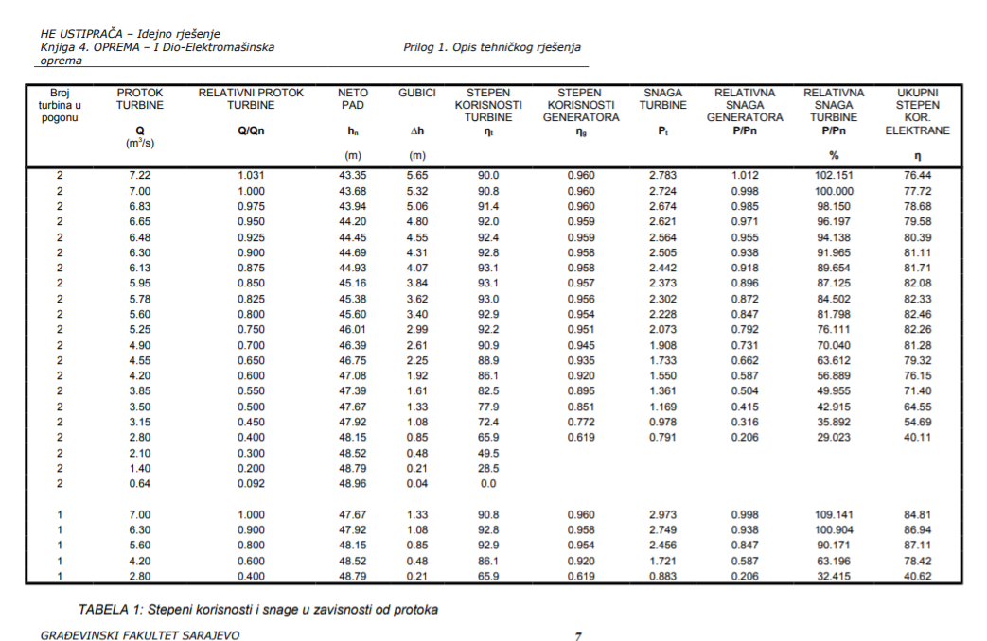
mhe Snježnica | 2 | Francis | 250+150 | 0,6+0,35 | 122+66 | 1000
mhe Bogatići | 2 |  |  | 4.7 |  | 10920
mhe Osanica | 2 | Francis, tlačno protočno postr | 2x542 | 1.75 | 170 | 4750

